G 1.5.1-3
CES. Informe de Situación Económica y Social de Castilla y León en 2021

Gráfico 1.5.1-3
Viviendas libres y protegidas, 2014-2021
 | Número de viviendas libres terminadas | Número de viviendas libres iniciadas
2014 | 3301 | 2211
2015 | 3374 | 2083
2016 | 2334 | 2486
2017 | 2405 | 3047
2018 | 2623 | 3711
2019 | 2873 | 4754
2020 | 3275 | 3892
2021 | 4285 | 5492

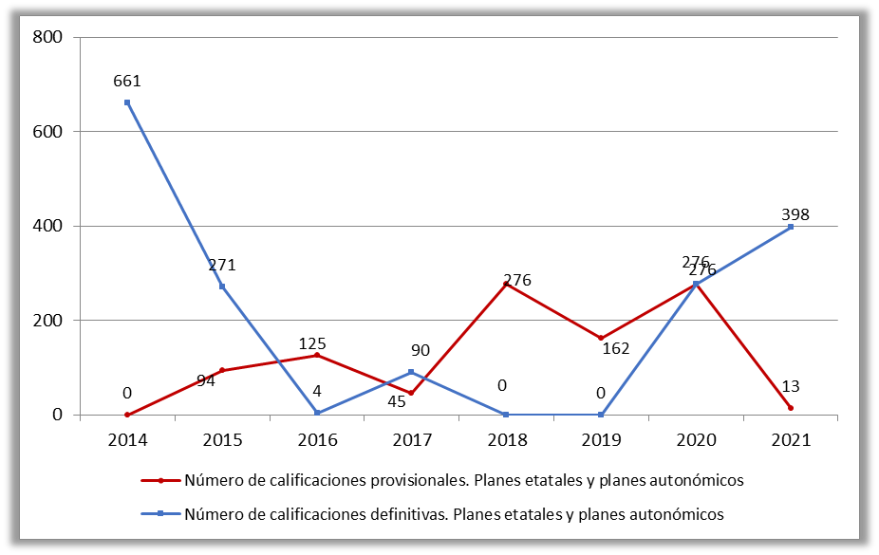

Fuente: Elaboración propia a partir de datos del Ministerio de Transportes, Movilidad y Agenda Urbana.

